עץ אתר
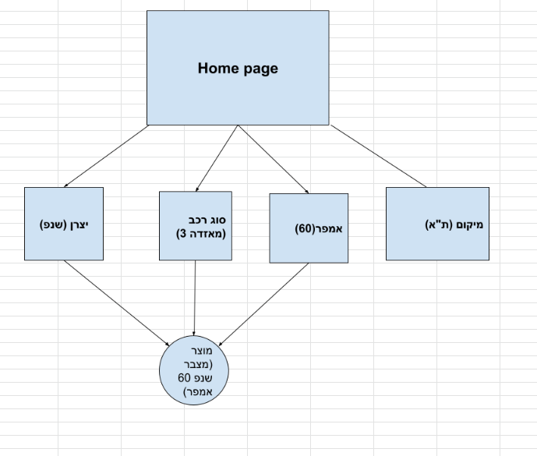
יצרן | אמפר | מחיר | יצרן | אמפר | מחיר | יצרן | אמפר | מחיר | יצרן | אמפר | מחיר | יצרן | אמפר | מחיר
שנפ | 9 | 350 | ורטה | 35 | 345 | וולטה | 40 | 389 | בוש | 40 | 529 | טיטניום | 45 | 500
 | 12 | 450 |  | 40 | 600 |  | 45 | 389 |  | 50 | 529 |  | 50 | 50
 | 40 | 450 |  | 45 | 600 |  | 46 | 389 |  | 60 | 529 |  | 55 | 500
 | 43 | 520 |  | 46 | 600 |  | 50 | 389 |  | 70 | 639 |  | 60 | 500
 | 45 | 450 |  | 50 | 575 |  | 60 | 389 |  | 72 | 639 |  | 72 | 550
 | 46 | 450 |  | 52 | 570 |  | 62 | 380 |  | 74 | 639 |  | 95 | 700
 | 50 | 450 |  | 55 | 630 |  | 65 | 400 |  | 80 | 750 |  | 100 | 700
 | 55 | 450 |  | 56 | 570 |  | 66 | 490 |  | 95 | 850 |  | 7
 | 60 | 450 |  | 60 | 600 |  | 72 | 490 |  | 100 | 850
 | 66 | 560 |  | 70 | 635 |  | 74 | 490 |  | 9
 | 70 | 550 |  | 71 | 635 |  | 95 | 590
 | 72 | 560 |  | 72 | 700 |  | 100 | 700
 | 80 | 560 |  | 74 | 680 |  | 12
 | 95 | 950 |  | 95 | 900
 | 100 | 740 |  | 100 | 900
 | 110 | 1000 |  | 15
 | 140 | 985
 | 165 | 1150
 | 220 | 1650
 |  | 19

